Trail&Semi-Trail GVW>3,5T
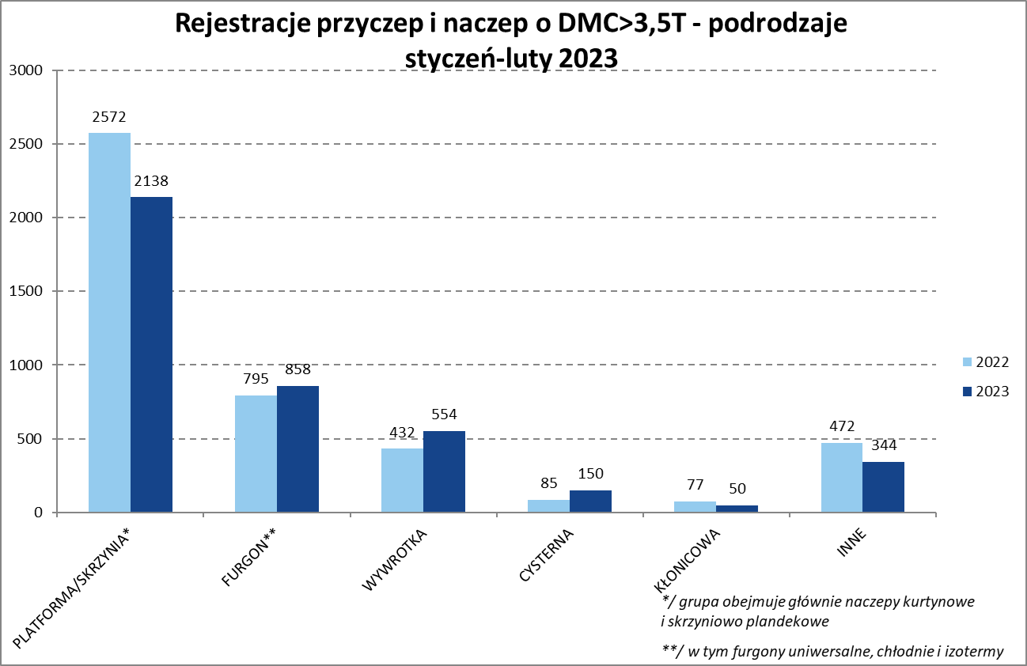
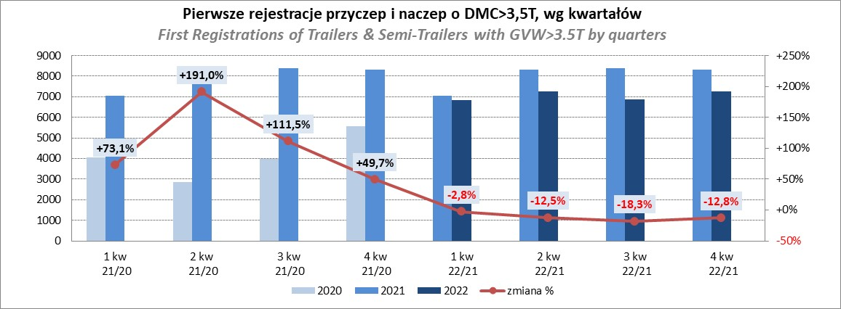
PZPM |  |  |  |  |  | 2023-03-07
Pierwsze rejestracje NOWYCH przyczep i naczep* o DMC>3,5T, udział w rynku %
First Registrations of NEW Trailers & Semi-Trailers with GVW>3.5T, Market Share %
 |  |  |  |  |  | Sztuki / Units
Pozycja | Marka | Rok narastająco Styczeń - Luty
 |  | YTD January - February
 |  | 2023 |  | 2022 |  | Zmiana % r/r
No. | Make
 |  | Ogółem | Udział % | Ogółem | Udział % | Change % y/y
 |  | Total | Mkt shr % | Total | Mkt shr %
1 | SCHMITZ CARGOBULL | 1049 | 25.62% | 1063 | 23.98% | -1.3%
2 | KRONE | 729 | 17.81% | 528 | 11.91% | 38.1%
3 | WIELTON | 525 | 12.82% | 756 | 17.05% | -30.6%
4 | KOEGEL | 213 | 5.20% | 450 | 10.15% | -52.7%
5 | WECON | 152 | 3.71% | 110 | 2.48% | 38.2%
6 | SCHWARZMUELLER | 128 | 3.13% | 190 | 4.29% | -32.6%
7 | BODEX | 105 | 2.56% | 84 | 1.89% | 25.0%
8 | KAESSBOHRER | 104 | 2.54% | 73 | 1.65% | 42.5%
9 | MEGA | 94 | 2.30% | 32 | 0.72% | 193.8%
10 | KEMPF | 68 | 1.66% | 63 | 1.42% | 7.9%
11 | FLIEGL | 62 | 1.51% | 24 | 0.54% | 158.3%
12 | INTER CARS - FEBER | 54 | 1.32% | 47 | 1.06% | 14.9%
13 | ZASŁAW | 49 | 1.20% | 77 | 1.74% | -36.4%
14 | REDOS | 46 | 1.12% | 38 | 0.86% | 21.1%
 | BERGER | 46 | 1.12% | 71 | 1.60% | -35.2%
16 | GNIOTPOL | 38 | 0.93% | 88 | 1.99% | -56.8%
17 | LAMBERET | 36 | 0.88% | 48 | 1.08% | -25.0%
 | CIMC | 36 | 0.88% | 30 | 0.68% | 20.0%
19 | BENALU | 31 | 0.76% | 31 | 0.70% | 0.0%
20 | MAGYAR | 28 | 0.68% | 14 | 0.32% | 100.0%
 | Pozostałe / Others | 501 | 12.2% | 616 | 13.9% | -18.7%
 | OGÓŁEM / TOTAL | 4094 | 100% | 4433 | 100% | -7.6%
*/ bez rejestracji czasowych
Źródło: analizy PZPM na podstawie CEP
Source: PZPM analysis based on Central Register of Vehicles

Semi-Trailers GVW>3,5T
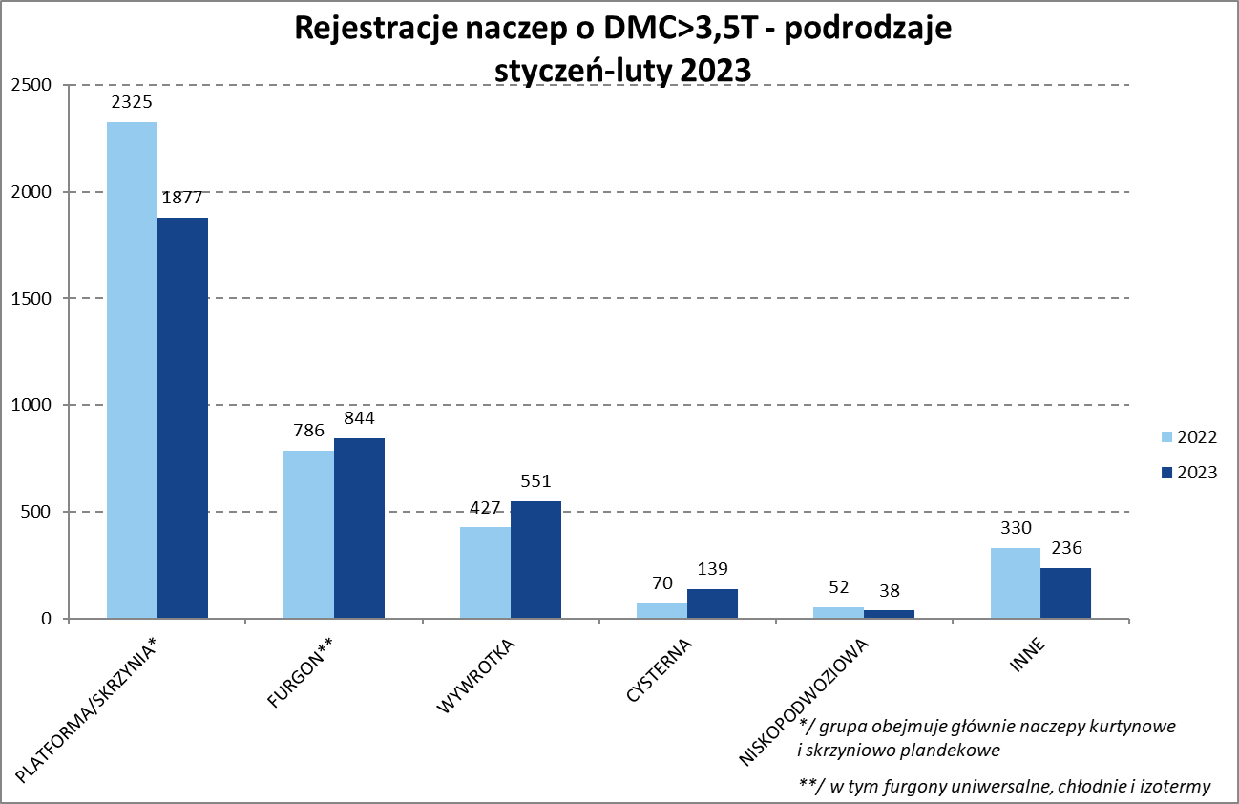
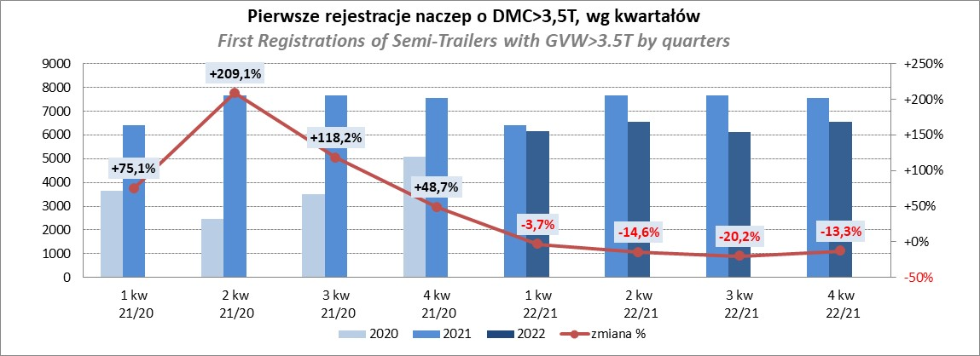
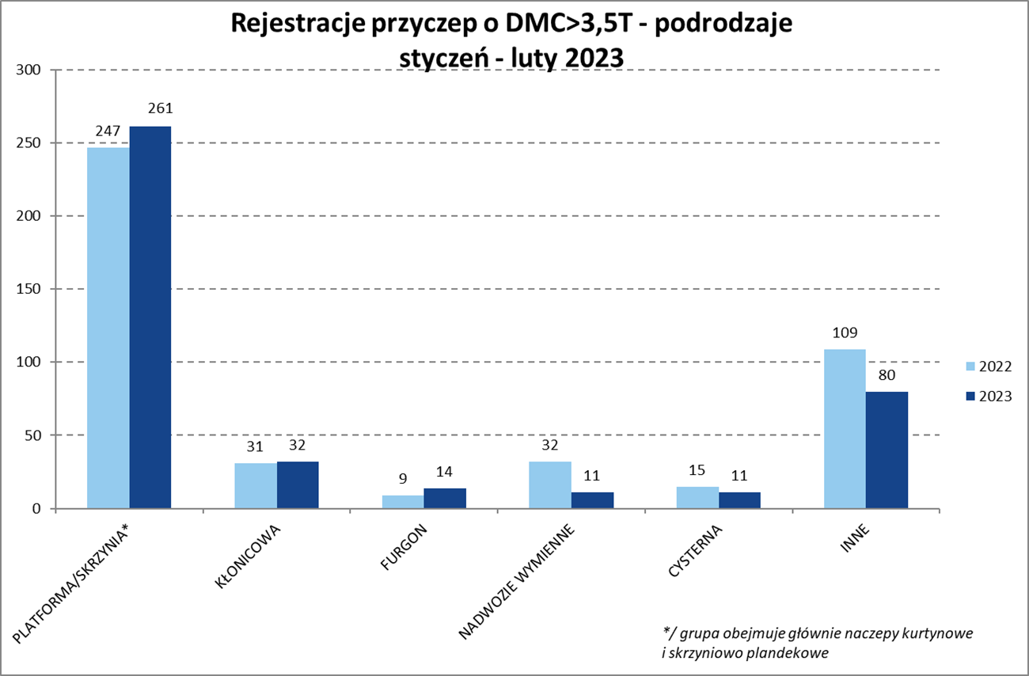
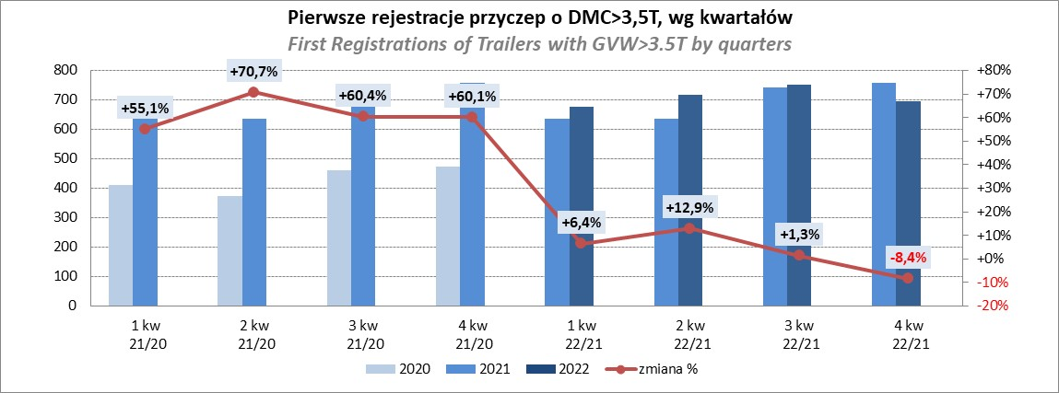
PZPM |  |  |  |  |  | 2023-03-07
Pierwsze rejestracje NOWYCH naczep* o DMC>3,5T, udział w rynku %
First Registrations of NEW Semi-Trailers with GVW>3.5T, Market Share %
 |  |  |  |  |  | Sztuki
Pozycja | Marka | Rok narastająco Styczeń - Luty
 |  | YTD January - February
 |  | 2023 |  | 2022 |  | Zmiana % r/r
No. | Make
 |  | Ogółem | Udział % | Ogółem | Udział % | Change % y/y
 |  | Total | Mkt shr % | Total | Mkt shr %
1 | SCHMITZ CARGOBULL | 1045 | 28.4% | 1063 | 26.64% | -1.7%
2 | KRONE | 729 | 19.8% | 528 | 13.23% | 38.1%
3 | WIELTON | 494 | 13.4% | 724 | 18.15% | -31.8%
4 | KOEGEL | 211 | 5.7% | 450 | 11.28% | -53.1%
5 | SCHWARZMUELLER | 126 | 3.4% | 187 | 4.69% | -32.6%
6 | BODEX | 105 | 2.8% | 79 | 1.98% | 32.9%
7 | KAESSBOHRER | 104 | 2.8% | 68 | 1.70% | 52.9%
8 | MEGA | 94 | 2.6% | 32 | 0.80% | 193.8%
9 | KEMPF | 68 | 1.8% | 63 | 1.58% | 7.9%
10 | FLIEGL | 59 | 1.6% | 22 | 0.55% | 168.2%
11 | INTER CARS - FEBER | 54 | 1.5% | 47 | 1.18% | 14.9%
12 | BERGER | 46 | 1.2% | 71 | 1.78% | -35.2%
13 | ZASŁAW | 38 | 1.0% | 68 | 1.70% | -44.1%
14 | CIMC | 36 | 1.0% | 30 | 0.75% | 20.0%
 | LAMBERET | 36 | 1.0% | 48 | 1.20% | -25.0%
16 | BENALU | 31 | 0.8% | 31 | 0.78% | 0.0%
17 | MAGYAR | 28 | 0.8% | 14 | 0.35% | 100.0%
18 | PRO-WAM | 21 | 0.6% | 20 | 0.50% | 5.0%
 | MEILLER-KIPPER | 21 | 0.6% | 27 | 0.68% | -22.2%
20 | STAS | 20 | 0.5% | 24 | 0.60% | -16.7%
 | Pozostałe / Others | 319 | 8.7% | 394 | 9.9% | -19.0%
 | OGÓŁEM / TOTAL | 3685 | 100% | 3990 | 100% | -7.6%
*/ bez rejestracji czasowych
Źródło: analizy PZPM na podstawie CEP
Source: PZPM analysis based on Central Register of Vehicles

Light Trailers
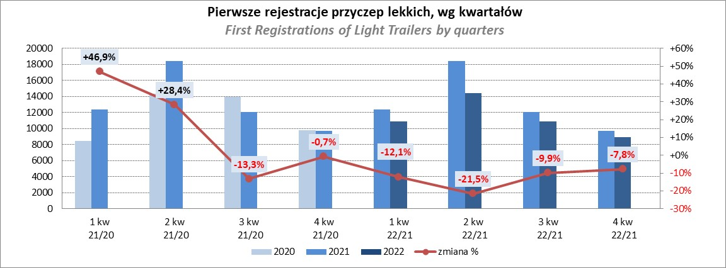
PZPM |  |  |  |  |  | 2023-03-07
Pierwsze rejestracje NOWYCH przyczep lekkich*, udział w rynku %
First Registrations of NEW Light Trailers*, Market Share %
 |  |  |  |  |  | Sztuki / Units
Pozycja | Marka | Rok narastająco Styczeń - Luty
 |  | YTD January - February
 |  | 2023 |  | 2022 |  | Zmiana % r/r
No. | Make
 |  | Ogółem | Udział % | Ogółem | Udział % | Change % y/y
 |  | Total | Mkt shr % | Total | Mkt shr %
1 | NEPTUN-SORELPOL | 1339 | 25.00% | 1503 | 26.80% | -10.9%
2 | TEMARED | 1246 | 23.26% | 1191 | 21.23% | 4.6%
3 | NIEWIADÓW | 397 | 7.41% | 575 | 10.25% | -31.0%
4 | ZASŁAW | 358 | 6.68% | 533 | 9.50% | -32.8%
5 | RYDWAN | 239 | 4.46% | 169 | 3.01% | 41.4%
6 | MARTZ | 230 | 4.29% | 208 | 3.71% | 10.6%
7 | FARO | 195 | 3.64% | 217 | 3.87% | -10.1%
8 | WIOLA | 131 | 2.45% | 86 | 1.53% | 52.3%
9 | BRENDERUP-THULE TRAILERS | 87 | 1.62% | 90 | 1.60% | -3.3%
10 | WIDPOL | 77 | 1.44% | 97 | 1.73% | -20.6%
11 | MASTER-TECH | 71 | 1.33% | 45 | 0.80% | 57.8%
12 | FRACHT | 67 | 1.25% | 52 | 0.93% | 28.8%
13 | GŁOWACZ | 63 | 1.18% | 37 | 0.66% | 70.3%
14 | W.N.P. M.SUSKI | 62 | 1.16% | 51 | 0.91% | 21.6%
15 | SIDECAR | 61 | 1.14% | 34 | 0.61% | 79.4%
16 | STIM | 56 | 1.05% | 46 | 0.82% | 21.7%
17 | LORRIES | 51 | 0.95% | 34 | 0.61% | 50.0%
18 | SPAWLINE | 50 | 0.93% | 61 | 1.09% | -18.0%
19 | CARRO | 36 | 0.67% | 69 | 1.23% | -47.8%
 | BLYSS | 36 | 0.67% | 35 | 0.62% | 2.9%
 | Pozostałe / Others | 504 | 9.4% | 476 | 8.5% | 5.9%
 | OGÓŁEM / TOTAL | 5356 | 100% | 5609 | 100% | -4.5%
*/ bez rejestracji czasowych
Źródło: analizy PZPM na podstawie CEP
Source: PZPM analysis based on Central Register of Vehicles

Agri Trailers
PZPM |  |  |  |  |  | 2023-03-07
Pierwsze rejestracje NOWYCH przyczep ciężarowych rolniczych*, udział w rynku %
First Registrations of NEW Agricultural Trailers*, Market Share %
 |  |  |  |  |  | Sztuki / Units
Pozycja | Marka | Rok narastająco Styczeń - Luty
 |  | YTD January - February
 |  | 2023 |  | 2022 |  | Zmiana % r/r
No. | Make
 |  | Ogółem | Udział % | Ogółem | Udział % | Change % y/y
 |  | Total | Mkt shr % | Total | Mkt shr %
1 | PRONAR | 358 | 37.49% | 450 | 39.79% | -20.4%
2 | METAL-FACH | 92 | 9.63% | 106 | 9.37% | -13.2%
3 | METALTECH | 84 | 8.80% | 105 | 9.28% | -20.0%
4 | WIELTON | 65 | 6.81% | 49 | 4.33% | 32.7%
5 | PPHU WODZIŃSKI | 48 | 5.03% | 56 | 4.95% | -14.3%
6 | ZASŁAW | 32 | 3.35% | 37 | 3.27% | -13.5%
 | MARPOL | 32 | 3.35% | 46 | 4.07% | -30.4%
8 | MEPROZET | 30 | 3.14% | 47 | 4.16% | -36.2%
9 | BBC | 27 | 2.83% | 16 | 1.41% | 68.8%
10 | JOSKIN | 23 | 2.41% | 25 | 2.21% | -8.0%
11 | POMOT | 20 | 2.09% | 41 | 3.63% | -51.2%
 | URSUS | 20 | 2.09% | 3 | 0.27% | 566.7%
13 | FLIEGL | 13 | 1.36% | 15 | 1.33% | -13.3%
14 | TECHMONT | 12 | 1.26% | 21 | 1.86% | -42.9%
15 | CYNKOMET | 11 | 1.15% | 33 | 2.92% | -66.7%
 | Pozostałe / Others | 88 | 9.2% | 81 | 7.2% | 8.6%
 | OGÓŁEM / TOTAL | 955 | 100% | 1131 | 100% | -15.6%
*/ bez rejestracji czasowych
Źródło: analizy PZPM na podstawie CEP
Source: PZPM analysis based on Central Register of Vehicles
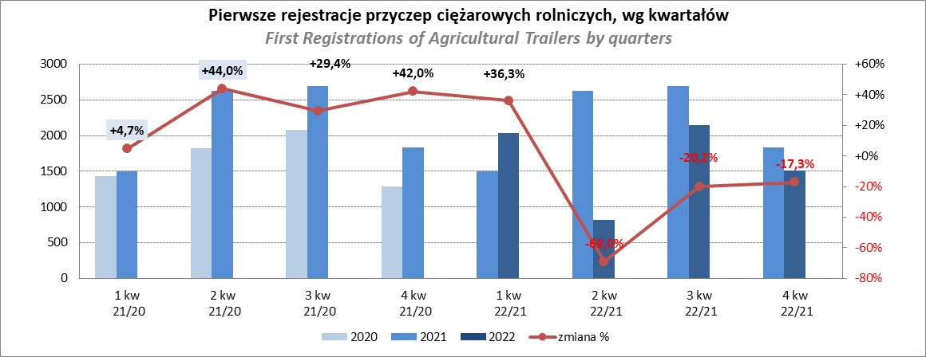

PZPM
Source: PZPM analysis based on Central Register of Vehicles

Agri.Tractors
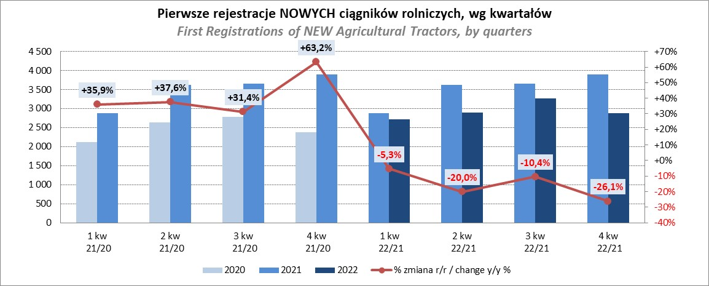
PZPM |  |  |  |  |  | 2023-03-07
Pierwsze rejestracje NOWYCH ciągników rolniczych*, udział w rynku %
First Registrations of NEW Agricultural Tractors*, Market Share %
 |  |  |  |  |  | Sztuki / Units
Pozycja | Marka | Rok narastająco Styczeń - Luty
 |  | YTD January - February
 |  | 2023 |  | 2022 |  | Zmiana % r/r
No. | Make
 |  | Ogółem | Udział % | Ogółem | Udział % | Change % y/y
 |  | Total | Mkt shr % | Total | Mkt shr %
1 | NEW HOLLAND | 234 | 15.62% | 286 | 18.73% | -18.2%
2 | JOHN DEERE | 228 | 15.22% | 202 | 13.23% | 12.9%
3 | KUBOTA | 182 | 12.15% | 176 | 11.53% | 3.4%
4 | DEUTZ-FAHR | 154 | 10.28% | 97 | 6.35% | 58.8%
5 | CASE IH | 105 | 7.01% | 141 | 9.23% | -25.5%
6 | MASSEY FERGUSON | 89 | 5.94% | 76 | 4.98% | 17.1%
7 | VALTRA | 81 | 5.41% | 63 | 4.13% | 28.6%
8 | ZETOR | 66 | 4.41% | 103 | 6.75% | -35.9%
9 | FARMTRAC | 61 | 4.07% | 60 | 3.93% | 1.7%
10 | SOLIS | 54 | 3.60% | 28 | 1.83% | 92.9%
 | FENDT | 54 | 3.60% | 35 | 2.29% | 54.3%
12 | CLAAS | 44 | 2.94% | 66 | 4.32% | -33.3%
13 | STEYR | 35 | 2.34% | 41 | 2.69% | -14.6%
14 | ARBOS | 18 | 1.20% | 24 | 1.57% | -25.0%
15 | LOVOL | 13 | 0.87% | 33 | 2.16% | -60.6%
 | Pozostałe / Others | 80 | 5.3% | 96 | 6.3% | -16.7%
 | OGÓŁEM / TOTAL | 1,498 | 100% | 1,527 | 100% | -1.9%
*Pojazdy zarejestrowane jako Ciągniki Rolnicze bez wyróżnionych jako potencjalne ATV / UTV
** Liczby zawierają rejestracje czasowe na koniec miesięcy
Źródło: analizy PZPM na podstawie CEP
*Vehicles registered as Agricultural Tractors without considered as ATV / UTV
Source: PZPM analysis based on Central Register of Vehicles

